Feuil1
Votre QF CAF : | 300

 | Prix journalier Séjour CDC:
 | 7.5

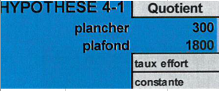
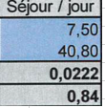

[ (Votre Quotient familial* x 0.0222 + 0.84 ) x le nombre de jours du séjour]
Dans la limite du quotient plancher et du plafond

Exemple :
Pour le séjour A fond les flocons 18 au 23 février 2024
 |  | Tarif 330 € + 6 journées tarif séjour CDC

Si votre QF est de 300 ou moins |  |  | 330+(6x7,5) | soit | 375.00 €
Si votre QF est de 800 |  |  | 330+(6x18,6) | soit | 441.60 €
Si votre QF est de 1800 ou plus |  |  | 330+(6x40,8) | soit | 574.80 €

